2019_08_data
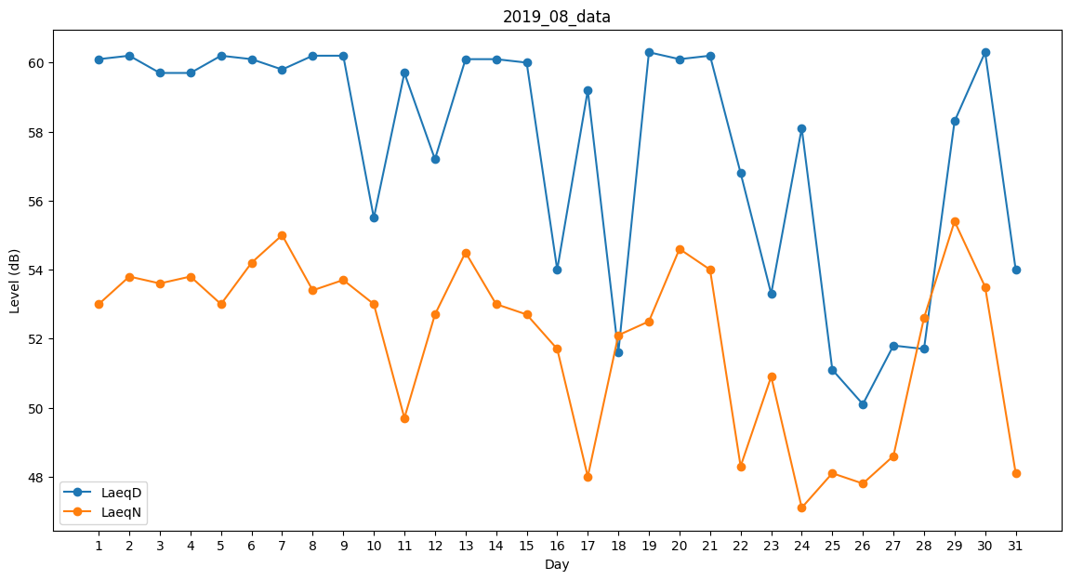
Day | LaeqD | LaeqN
1 | 60.1 | 53
2 | 60.2 | 53.8
3 | 59.7 | 53.6
4 | 59.7 | 53.8
5 | 60.2 | 53
6 | 60.1 | 54.2
7 | 59.8 | 55
8 | 60.2 | 53.4
9 | 60.2 | 53.7
10 | 55.5 | 53
11 | 59.7 | 49.7
12 | 57.2 | 52.7
13 | 60.1 | 54.5
14 | 60.1 | 53
15 | 60 | 52.7
16 | 54 | 51.7
17 | 59.2 | 48
18 | 51.6 | 52.1
19 | 60.3 | 52.5
20 | 60.1 | 54.6
21 | 60.2 | 54
22 | 56.8 | 48.3
23 | 53.3 | 50.9
24 | 58.1 | 47.1
25 | 51.1 | 48.1
26 | 50.1 | 47.8
27 | 51.8 | 48.6
28 | 51.7 | 52.6
29 | 58.3 | 55.4
30 | 60.3 | 53.5
31 | 54 | 48.1

